VYK-Cerpadla
OBEHOVÉ ČERPADLO - výpočet podľa STN EN 15316-2

SYSTÉMOVÝ VÝKONOVÝ FAKTOR (EXPENDITURE ENERGY FACTOR) - ČERPADLO 1 |  |  |  | POTREBA ENERGIE - ČERPADLO 1
Power label on existing pump (príkon čerpadla) | Pel,pmp | 0.034 | kW | Mesiac | PHCW,hydr,des | βHCW,dis | tHCW,op | fHCW,corr | WHCW,dis,hydr,an | fHCW,e | εHCW,dis | WHCW,dis,an
konštanta | CP1 | 0.75 |  |  | kW | - | h | - | kWh | - | - | kWh
konštanta | CP2 | 0.25 |  | január | 0.01 |  | 744 | 1.00 | 0.0 | 3.30 | #DIV/0! | #DIV/0!
EEI (according to EU regulation 622/2012) | EEI | 0.23 |  | február | 0.01 |  | 672 | 1.00 | 0.0 | 3.30 | #DIV/0! | #DIV/0!
 |  |  |  | marec | 0.01 |  | 744 | 1.00 | 0.0 | 3.30 | #DIV/0! | #DIV/0!
HYDRAULICKÁ POTREBA ENERGIE - ČERPADLO 1 |  |  |  | apríl | 0.01 |  | 720 | 1.00 | 0.0 | 3.30 | #DIV/0! | #DIV/0!
Hydraulic desing power of circulation pump | PHCW,hydr,des | 0.01 | kW | máj
factor for hydraulic balance of network | fHB | 1 | - | jún
special factor | fspecial | 1 | - | júl
correction factor | fHCW,corr | 1.00 | - | august
 |  |  |  | september
PRIETOK V PRACOVNOM BODE - ČERPADLO 1 |  |  |  | október | 0.01 |  | 744 | 1.00 | 0.0 | 3.30 | #DIV/0! | #DIV/0!
merná tep kapacita | c | 4.18 | kJ/kg.K | november | 0.01 |  | 720 | 1.00 | 0.0 | 3.30 | #DIV/0! | #DIV/0!
hustota vyk látky | rho | 1000 | kg/m3 | december | 0.01 |  | 744 | 1.00 | 0.0 | 3.30 | #DIV/0! | #DIV/0!
projek teplotný spád | ΔT | 10 | K |  |  |  |  |  |  |  |  | #DIV/0!
menovitý výkon inšt vyk telies v zone | Фem | 5.77 | kW
prietok v pracovnom bode | Vdes | 0.50 | m3/h

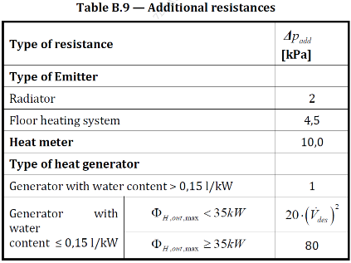
TLAKOVÝ SPÁD - ČERPADLO 1
prídavný tlakový spád odovzd. telesa | Δpadd | 54.0 | kPa
prídavný tlakový spád merača tepla | Δpadd | 10 | kPa
prídavný tlakový spád zariadenia na výrobu tepla | Δpadd | 5 | kPa
pressure losses of additional resistances | ΔpHCW,add | 69 | kPa
resistance ratio | fcomp | 0.3 | -
max dĺžka potrubia vyk okruhu | Lmax | 44 | m
pressure loss per length | RHCW,max | 0.10 | kPa/m
dĺžka zóny | Ll | 12.5 | m
šírka zóny | Lw | 12.6 | m
počet vyk podlaží v zóne | Nlev | 1 | m
konštrukčná výška podlaží | Hlev | 3.35 | m
dĺžka pripájacích potrubí od stúpacích potrubí k VT (10m pre dvojrúrkový s.) | lc | 0 | m
differential pressure at design point | ΔpHCW,des | 74.70 | kPa

